Oppskrift
Teriyaki wok med 2 sauserTeriyaki wok med 2 sauser
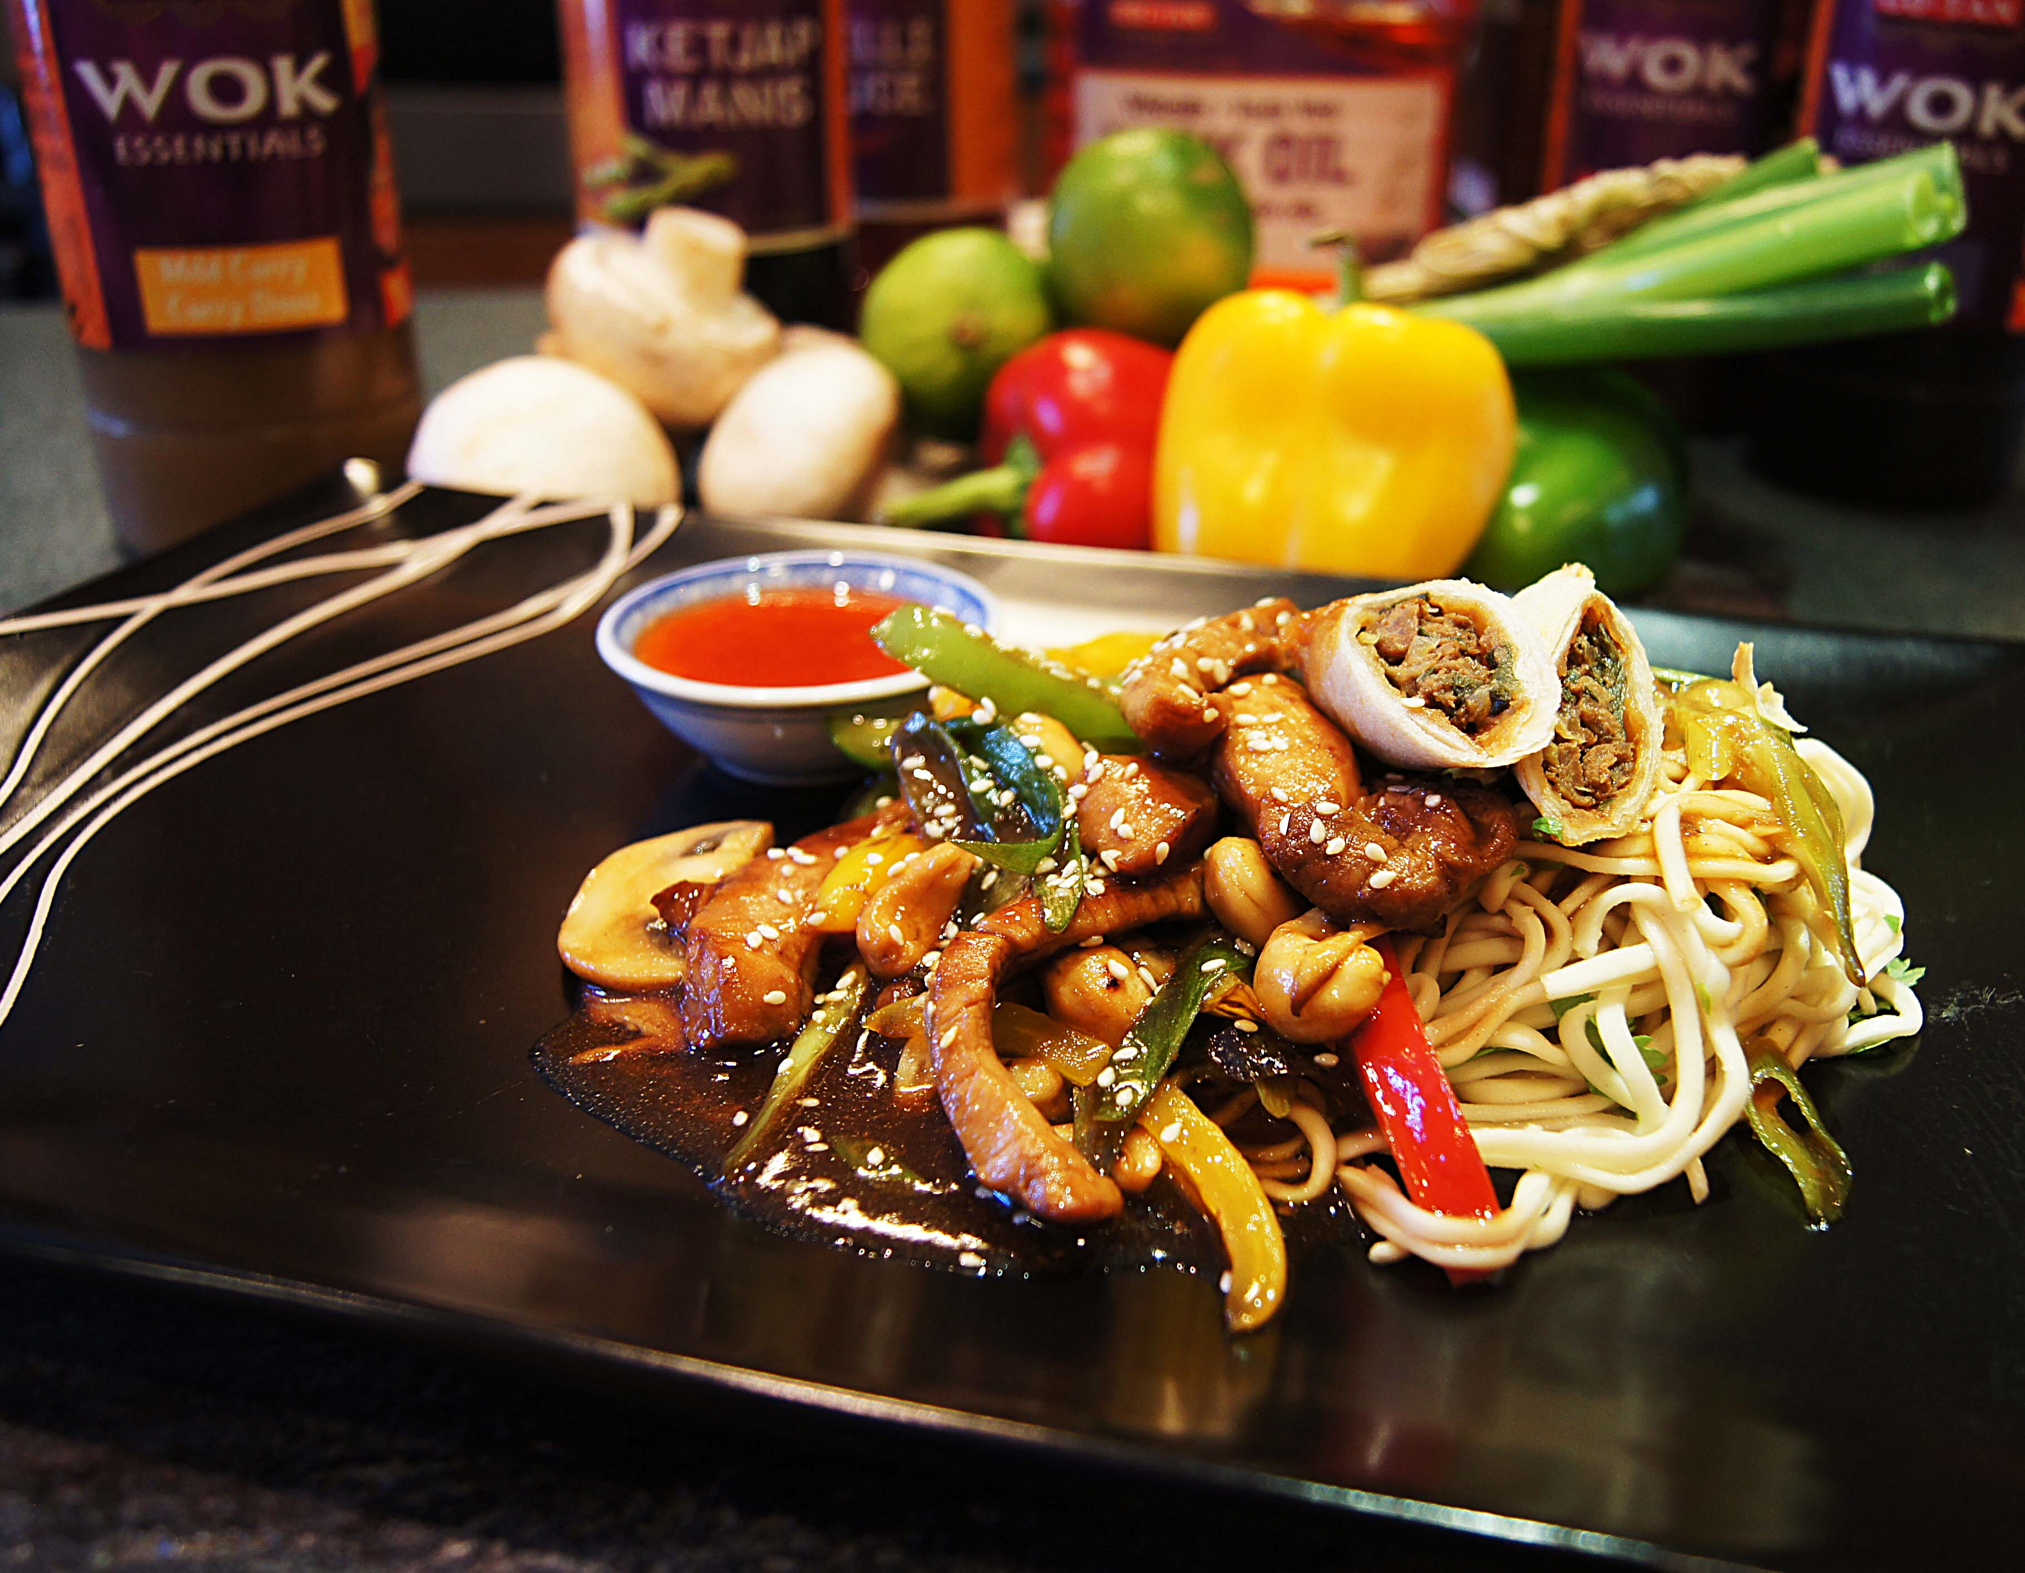

Wokoljen varmes i wokpanne. Svinekjøttet stekes i den varme woken, 1-2 minutter. Ta kjøttet ut av woken. Wok deretter paprika, sopp og cashewnøtter, 1-2 minutter, ta også dette ut av woken. Nudlene bløtlegges i oppkokt vann, ispedd litte Touch of Taste kyllingfond. Når det er klart, vend inn litt frisk koriander og frisk lime. Ha i kjøttet og grønnsaken i woken på ny, tilsett vårløk. Nudlene legges opp på tallerken, med de wokede grønnsakene og kjøttet oppå. Strø over litt ristede sesamfrø. Ha chilisaus i en liten skål ved siden av. TIPS: Legg på en skråskjært Salomon Vårrull fra Dim Sum-miksen, (EPD 2323855) som pynt!Wokoljen varmes i wokpanne. Svinekjøttet stekes i den varme woken, 1-2 minutter. Ta kjøttet ut av woken. Wok deretter paprika, sopp og cashewnøtter, 1-2 minutter, ta også dette ut av woken. Nudlene bløtlegges i oppkokt vann, ispedd litte Touch of Taste kyllingfond. Når det er klart, vend inn litt frisk koriander og frisk lime. Ha i kjøttet og grønnsaken i woken på ny, tilsett vårløk. Nudlene legges opp på tallerken, med de wokede grønnsakene og kjøttet oppå. Strø over litt ristede sesamfrø. Ha chilisaus i en liten skål ved siden av. TIPS: Legg på en skråskjært Salomon Vårrull fra Dim Sum-miksen, (EPD 2323855) som pynt!
Number of servingsNumber of servings | 1
EPDEPD | ProductProduct | Per servingPer serving |  | TotalTotal |  | QtyPerPackQtyPerPack | PackSizePackSize | PackUnitPackUnit | PackagingPackaging | ItemsItems
359216359216 | Nudler Mie *(Gluten,Hvete gluten)Nudler Mie *(Gluten,Hvete gluten) | 0.04 | kgkg | 0 | kgkg | 1 | 6 | kgkg | 1x6kg1x6kg | 0
11598471159847 | Woksaus Teriyaki *(Gluten,Hvete gluten,Soya)Woksaus Teriyaki *(Gluten,Hvete gluten,Soya) | 0.05 | ll | 0 | ll | 6 | 1 | ll | 6x1l6x1l | 0
590836590836 | Olivenolje Olivenolje | 0.01 | ll | 0 | ll | 4 | 5 | ll | 4x5l4x5l | 0
26153342615334 | Sweet Chili Dipp Sauce Sweet Chili Dipp Sauce | 0.03 | ll | 0 | ll | 6 | 1 | ll | 6x1l6x1l | 0
964676964676 | Kyllingfond *(Selleri)Kyllingfond *(Selleri) | 0.005 | ll | 0 | ll | 6 | 1 | ll | 6x1l6x1l | 0
 | Biff av svin i strimler Biff av svin i strimler | 0.1 | kgkg | 0 | kgkg |  |  |  |  | 0
25571222557122 | Paprika Rød Grillet Paprika Rød Grillet | 0.07 | kgkg | 0 | kgkg | 6 | 1 | kgkg | 6x1kg6x1kg | 0
27257452725745 | Villsoppblanding Villsoppblanding | 0.03 | kgkg | 0 | kgkg | 6 | 1 | kgkg | 6x1kg6x1kg | 0
 | Vårløk i strimler Vårløk i strimler | 0.03 | kgkg | 0 | kgkg |  |  |  |  | 0
 | Frisk koriander Frisk koriander | 5 | gg | 0 | gg |  |  |  |  | 0
 | Sesamfrø Sesamfrø | 2 | gg | 0 | gg |  |  |  |  | 0
 | Cashewnøtter Cashewnøtter | 0.01 | kgkg | 0 | kgkg |  |  |  |  | 0
 | Lime Lime | 0.1 | stkstk | 0 | stkstk |  |  |  |  | 0
 | Chili sambal sauce Chili sambal sauce | 20 | mlml | 0 | mlml |  |  |  |  | 0

 | * Allergens* Allergens

